表紙
第53回 滋賀県政世論調査

クロス集計結果

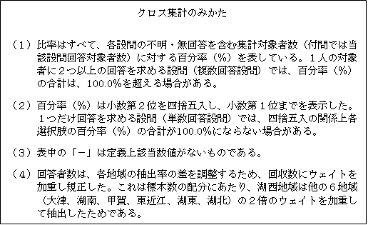

令和２年度

滋 賀 県

